FRN
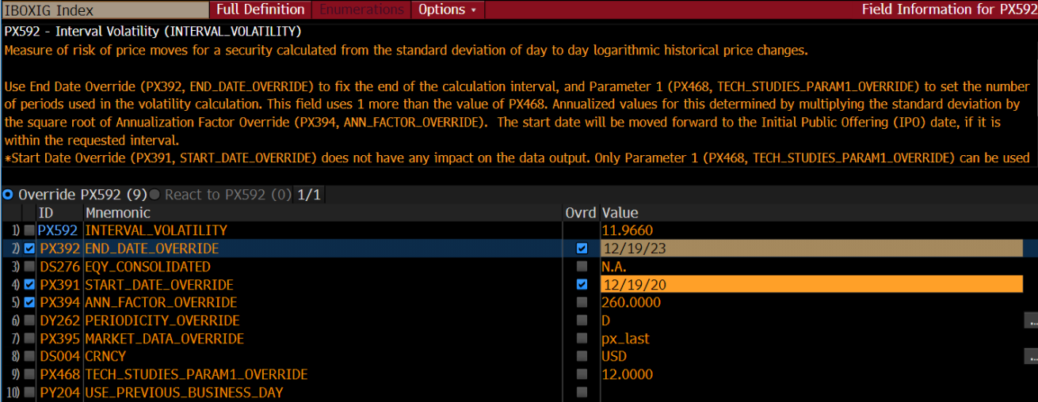
 |  | 结构性产品 - 风险评级示例 - 固定利率票据
 |  | Structure Product Risk Rating Sample-FRN |  |  |  | Disclaimer免责声明

结构 | 指示性票息利率 （仅供参考） | 发行人 | 发行人评级 Moody's / S&P / Fitch | 期限/月 | 交收货币 | 产品风险等级 PRR
FRN | 5.30% | UBS AG | A2 / A-/ A | 3 | USD | 2
FRN | 5.20% | UBS AG | A2 / A-/ A | 6 | USD | 2
FRN | 5.20% | UBS AG | A2 / A-/ A | 12 | USD | 2
FRN | 4.62% | Citic CLSA | Baa1/BBB+/- | 3 | HKD | 3
FRN | 4.52% | Citic CLSA | Baa1/BBB+/- | 6 | HKD | 3
FRN | 4.52% | Citic CLSA | Baa1/BBB+/- | 12 | HKD | 3
FRN | 2.40% | Societe Generale | A1 / A/ A | 6 | RMB | 3
FRN | 2.20% | Goldman Sachs Fin | - / -/ A | 6 | RMB | 3
FRN | 5.20% | UBS AG | A2 / A-/ A | 6 | USD | 2
FRN | 5.45% | Vontobel | A2 /-/ - | 6 | USD | 2
FRN | 5.40% | Goldman Sachs int | A1 / A+/ A+ | 6 | USD | 2
FRN | 5.40% | Goldman Sachs Fin | - / -/ A | 6 | USD | 2
FRN | 5.45% | Citigroup | A1 /A+/ A+ | 6 | USD | 2
FRN | 5.20% | Morgan Stanley | A1 / A-/ A+ | 6 | USD | 2
FRN | 5.65% | Leonteq | - / - / BBB | 3 | USD | 3
FRN | 5.55% | Leonteq | - / - / BBB | 6 | USD | 3
FRN | 5.55% | Leonteq | - / - / BBB | 12 | USD | 3

注1：波动率评分项通过参考债券指数波动的方法进行评分。选取的指数波动通常会高于FRN的波动，以示保守。
注2：查询报价请与客户经理或交易员联系。

